Sheet1
基本信息 | 填写内容
姓 | DING
名 | XIAOYU
中文名 | 丁晓宇
是否有曾用名 | FALSE
性别 | FEMALE
婚姻状况 | SINGLE
出生年月日 | 2001-04-08
出生省份 | shandong
出生城市 | rizhao
出生国家 | CHINA
国籍 | CHINA
身份证号 | 371102200104081669
目前住址信息
（目前）家庭地址 | Piccadilly Residence
家庭城市 | York
家庭省/州 | North Yorkshire
家庭所在国 | UNITED KINGDOM
家庭邮编 | YO19SZ
主要电话 | 447879943840
近五年电话 | 15906330197
个人邮箱 | dingxiaoyu2001@163.com
近五年邮箱 | dxyxy7@163.com

社交媒体（至少填写两个）
新浪微博
QQ | 750224602
Facebook
Twitter
Instagram
抖音
YouTube | DING XIAOYU

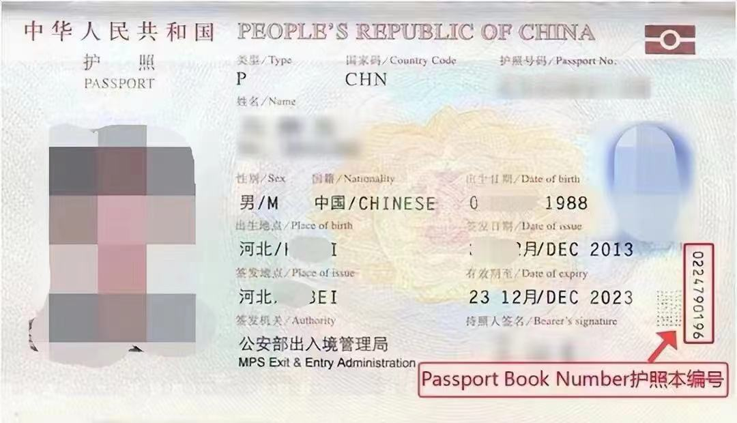
护照信息
护照号 | EG4048871
护照本编号 | 1656515440
护照签发国家 | CHINA
护照签发城市 | rizhao
护照签发省/州 | shandong
护照签发国家 | CHINA
护照签发日期 | 2019-06-03
护照到期日期 | 2029-06-02

父母信息（姓名填写拼音）
父亲姓 | DING
父亲名 | MINGGANG
父亲出生日期 | 1975-04-01
母亲姓 | lu
母亲名 | zhen
母亲出生日期 | 1974-04-06

目前学校信息
当前学校/单位 | University of York
当前学校/单位地址 | University of York Heslington
当前城市 | York
当前州/省 | North Yorkshire
当前邮编 | YO10 5DD
当前学校电话 | 4401904322142
当前学校所在国家 | UNITED KINGDOM
入学日期 | 2024-09-16
专业描述 | Study of environmental systems, sustainability, climate change, and human impacts on nature through interdisciplinary methods.

高中/本科信息（如果目前是本科在读，就填高中；硕士在读，就填本科）
学校名称 | Qingdao Agricultural University
学校地址 | No. 700 Changcheng Road, Chengyang District
学校城市 | qingdao
学校州/省 | shandong
学校邮编 | 266109
学校所在国家 | CHINA
教育开始时间 | 2020-09-01
教育结束时间 | 2024-06-01
所学专业/课程 | Agriculture

旅游过的国家
国家数量 | 3
去过的国家1 | 英国
去过的国家2 | 澳大利亚
去过的国家3 | 韩国
去过的国家4
去过的国家5
去过的国家6
去过的国家7
去过的国家8
去过的国家9
去过的国家10

美国旅游史（第一次办美签，下面不用填）
是否去过美国 | No
去美年月日
去美城市
去美所在州
是否有美国驾照 | No
美国驾照号码
驾照颁发州

是否曾有美国签证 | No
美国签证号
签证签发日期
签证到期日期
签证签发地
签证类型
签证状态
是否被拒签 | No
被拒签原因

工作信息（没有工作过的不用填）
是否有工作经历 | No
前学校/单位
前学校/单位地址
前城市
前州/省
前邮编
前单位电话
前单位国家 | CHINA
前单位开始日期 | 2020-01-01
前单位结束日期 | 2024-01-01
前主管姓
前主管名

空着就行下面的信息（不用填
姓氏电报码 | 0222
名字电报码 | 0231
计划到达年份 | 2025
计划到达月份 | 8
计划到达日期 | 15
计划停留天数 | 6
酒店地址 | 228 West 47th Street
酒店名称 | Hotel Edison Times
酒店城市 | NEW YORK
酒店州 | NEW YORK
酒店邮编 | 10036
酒店电话 | 12128405000
酒店邮箱 | reservations@edisonhotelnyc.com
入住日期 | 2025-08-15
退房日期 | 2025-08-20
旅行费用支付人 | S
其他支付者
与支付者关系
支付者地址
支付者城市
支付者州
支付者国家
支付者邮编
支付者电话
支付者邮箱
语言1 | CHINESE
语言2 | ENGLISH
Application ID | AA00ELNT7R

